data作成
佐川データ作成用

 | 送り状作成用

 | 概要
 |  | メルカリからダウンロードした注文データを佐川e飛伝で取り込めるデータに変換するツールです
 |  | メルカリのデータをヤフオクからダウンロードしているデータと同じ形式に変換しています。
 |  | このツールから出力したデータはヤフオクと同じ操作で取り込むことが出来ます。
 | 流れ
 | 1 | メルカリからダウンロード → メルカリデータ
 | 2 | このファイルを開き、変換ボタンを押す
 | 3 | ダイアログが開かれたらメルカリデータを選択してOKボタンを押す
 |  | ※デフォルトのフォルダはダウンロードフォルダ
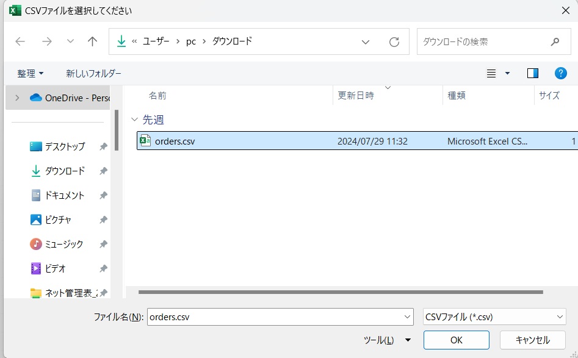

 | 4 | ダイアログが開かれ、出力先フォルダ、ファイル名を指定する。
 |  | ※デフォルトのフォルダはダウンロードフォルダ、ファイル名はmeru_addressです。
 |  | 変更の必要がなければそのままにして保存ボタンを押す
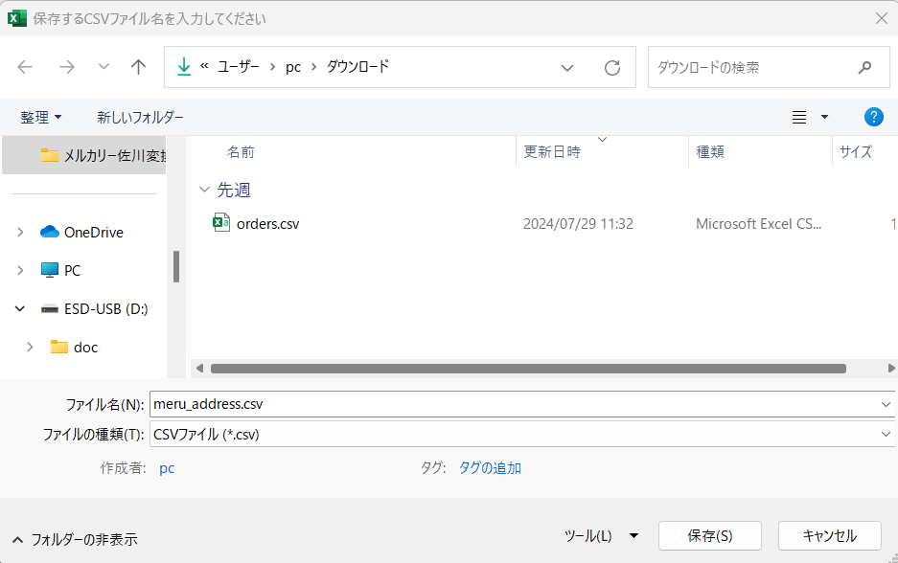

 |  | OKを押す

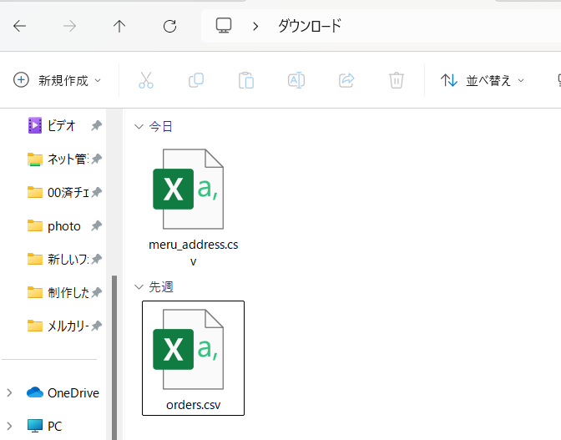
 |  |  | order.csv・・・メルカリからダウンロードしたデータ
 |  |  | meru_export.csv・・・変換後のデータ。これをe飛伝で取り込む

 | 5 | e飛伝を立ち上げる
 |  | ヤフオク!と同じテンプレートを選択する
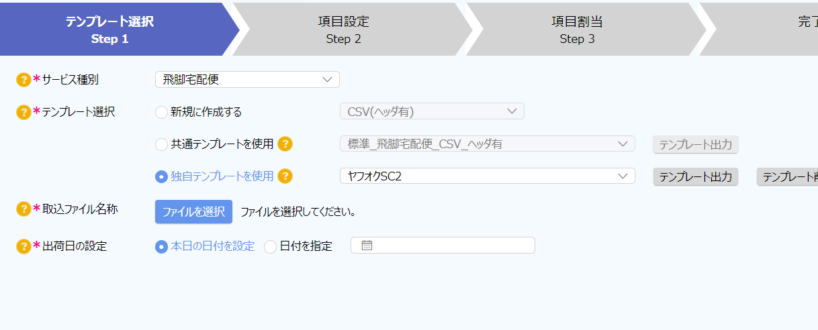

 |  | ファイル選択を押し、ダウンロードフォルダにある”meru_address.csv”を選択する

 | 6 | 以後の操作はヤフオクのデータを取り込んだ時と同じです。
 |  | ※注意：電話番号が正しいかをチェックしてください。

